시트1
탑 & 티셔츠
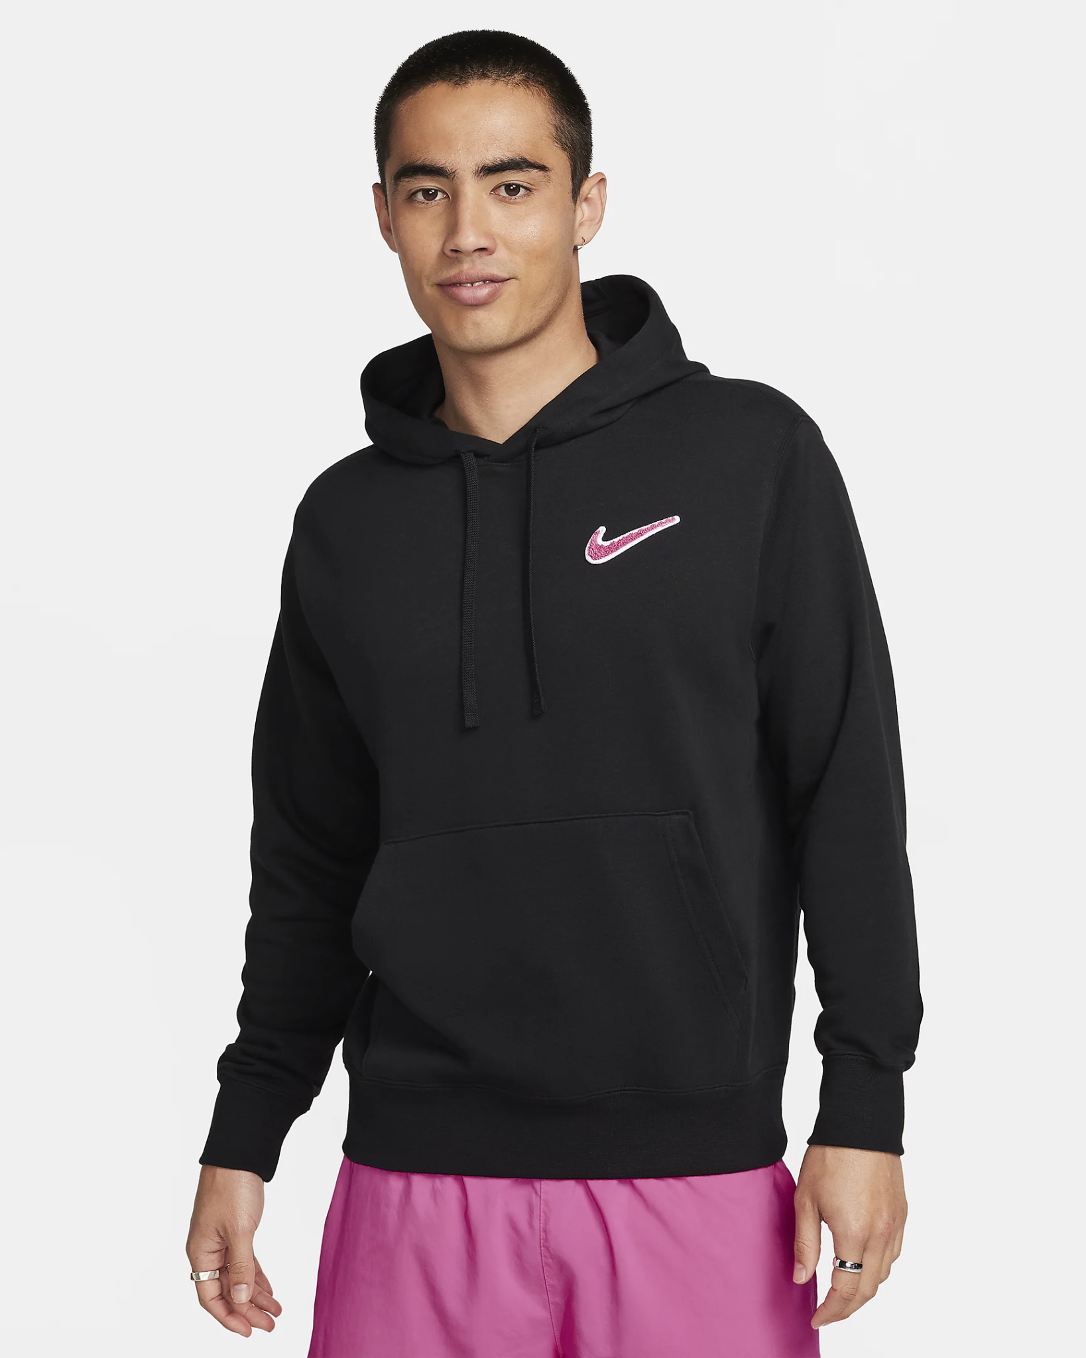
 | 제품 이름 | 남성 풀오버 프렌치 테리 후디(나이키 스포츠웨어)
 | 사이즈 | S~M~L~XL~XXL
 | 색상 | 블랙/핑크시클
 | 소재 | 소재: 몸체: 80% 면/20% 폴리에스터 후드 안감: 100% 면.

 | 세탁기 | 사용 가능
 | 제조 국가/지역 | 중국
 | 상품 특징 | 부드럽고 매끄럽게 피부를 감싸주는 프렌치 테리 소재 조임 끈이 있는 후드로 커버력을 조절할 수 있습니다.

 | 가격 | 85,000원

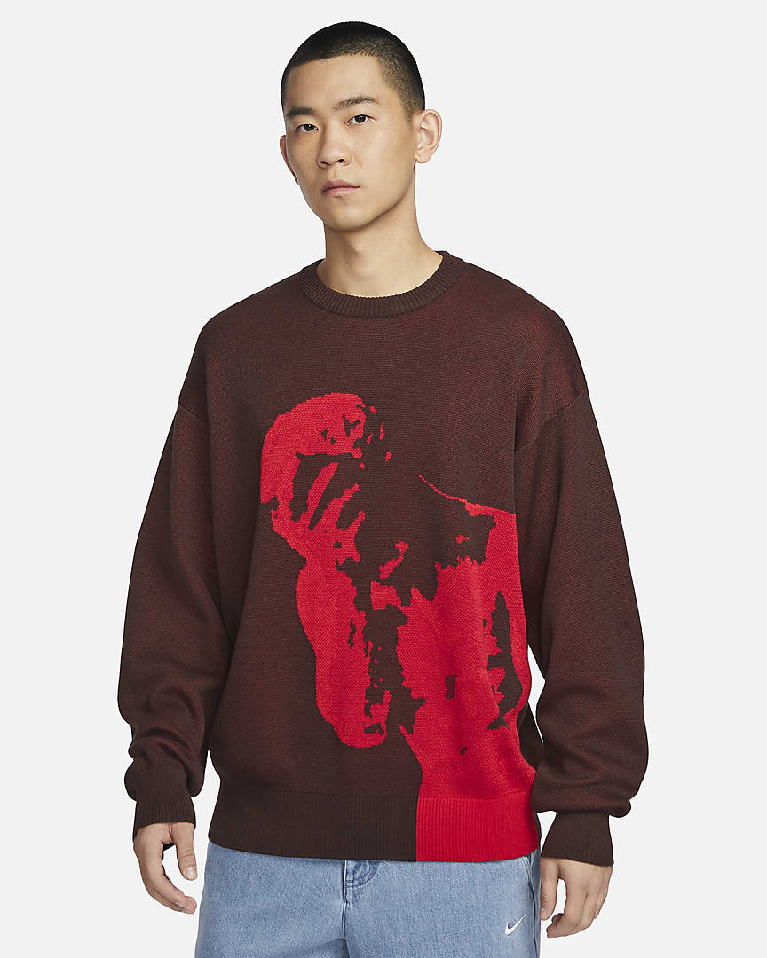
 | 제품 이름 | 나이키 SB(스케이트보딩 스웨터)
 | 사이즈 | S~M~L~XL~XXL~3XL
 | 색상 | 어스
 | 소재 | 65% 폴리에스터/33% 레이온/1% 나일론/1% 스판덱스

 | 세탁기 | 손세탁
 | 제조 국가/지역 | 중국
 | 상품 특징 | 매우 부드러운 니트로, 추운 날씨에 쾌적한 보온성을 제공합니다. 가슴과 바디의 핏이 넉넉하게 디자인되어 편안하게 움직일 수 있으며 레이어링도 수월

 | 가격 | 169,000 원

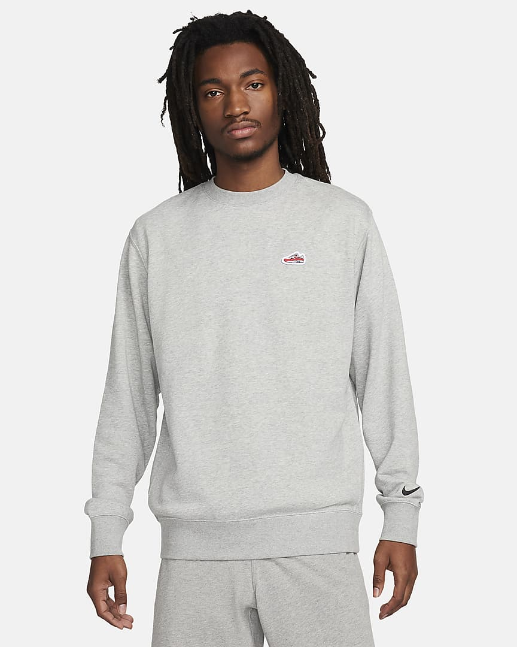
 | 제품 이름 | 남성 프렌치 테리 크루넥 스웻셔츠(나이키 스포츠웨어)
 | 사이즈 | S~M~L~XL~XXL
 | 색상 | 다크 그레이 헤더/블랙
 | 소재 | 80% 면 / 20% 폴리에스터

 | 세탁기 | 사용 가능
 | 제조 국가/지역 | 중국
 | 상품 특징 | 미니멀한 브랜딩에 모던한 스타일과 편안한 착용감이 어우려져 클랙식한 크루가 탄생했습니다. 매우 부드러운 프렌치 테리 소재에 에어맥스 1 패치 를 더해 완성한, 매일 입고 싶은 스웻셔츠 입니다

 | 가격 | 79,000 원

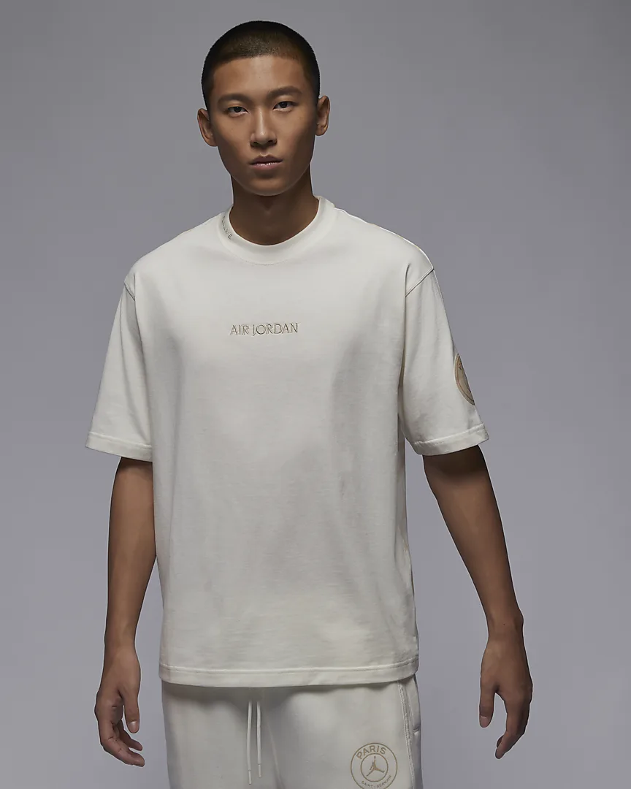
 | 제품 이름 | 남성 워드마크 헤리티지 85 티셔츠(파리 생제르맹)
 | 사이즈 | S~M~L~XL~XXL~3XL
 | 색상 | 세일/샌드드리프
 | 소재 | 100% 면

 | 세탁기 | 사용 가능
 | 제조 국가/지역 | 중국
 | 상품 특징 | 앞면은 미니멀하고, 뒷면은 맥시멀합니다. 무게감 있는 이 면 티셔츠는 조던 브랜드와 파리 생제르맹을 상징하는 가슴과 소매의 은은한 브랜딩이 특징입니다. 뒤로 돌아 아이코닉한 AJ3를 연상시키는 뒷면 전체의 코끼리 프린트 그래픽을 뽐내보세요.

 | 가격 | 65,000원

